pdf - Artikel
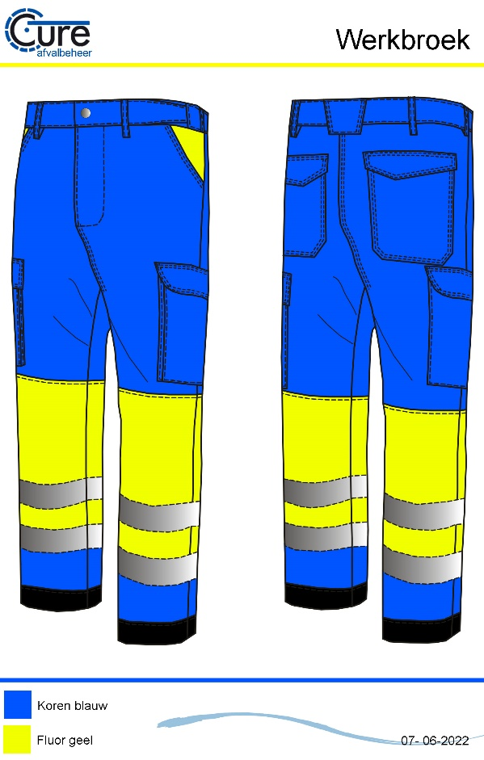
Productomschrijving
De winterworker van Cure afvalverwerking is gebaseerd op de pasvorm van de Anchor VKR lijn. De worker is uitgevoerd in een elastische stof voorzien van elastische tailleband. Daarnaast is er een softshell voering aangebracht die zacht is aan de binnenzijde en mee rekt met de buitenstof. Daarnaast is de voering winddicht wat het draagcomfort vergroot. De dijbeenzakken zijn afgesloten met magneetsluiting. De onderzijde is afgewerkt met een cordura stof welke zeer slijtvast is en uit te leggen is. De worker voldoet aan EN ISO 20471 klasse 1.

Maatvoering
XS t/m 7XL

Materiaal
Kobalt : 63% Polyester, 34% Katoen, 3% EOL, 245gr/m2 Crease resist, water en olie : afstotend
Fluor geel : 76% Polyester, 20% Katoen, 4% Elastane, 245gr/m2 Water afstotend
Voering : 100% Polyester, 3-layer softshell voering mte fleece binnenzijde. 310gr/m2
Fournituren : Side Tag & gewoven merklabel

Uitvoering
Pasvorm : VKR Worker
Normering : EN 20471 klasse 1
Functie : Hoog zichtbaarheid winterworker met stretch
Voorsluiting : YKK Rits met jeansknoop
Reflectie : Industrieel wasbare striping met stretch.
Zakken : 2 steekzakken, 2 achterzakken met klep gesloten met klittenband, : 2 dijbeenzakken (Aline). gesloten met klep en 2 magneetsluiting Pijpen : Afgewerkt met zwarte cordura, 2x 4cm verlengbaar (alleen cordura stuk en
niet de gevoerde binnenzijde)
Overig : voorzien van elastische tailleband, zoals VKR worker
gevoerd met winddichte voering.

Hi-Vis werkkleding
Stretch eigenschappen
Winddicht
Kleurvast

Verlengbare zoom

